Sheet1
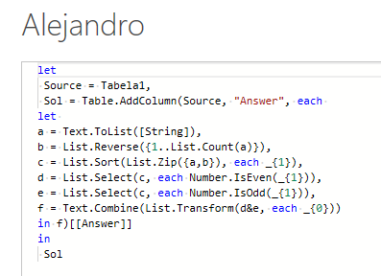
String | Answer Expected
serene | nrseee
jubilant | nlbjtaiu
exquisite | tsuxeiiqe
beautiful | uiuelftab
incandescent | ncencitesdan
Multifunctional | aotnftulnicuilM
Interchangeable | lagacenebenhrtI
uncharacteristic | isrtaacuctiecrhn
counterintelligence | ceiltienoenglenrtuc
abcde | dbeca
Lendo de trás para frente, colete todas as letras que ocorrem em posições pares seguidas por todas as letras que ocorrem em posições ímpares. A última letra está na posição 1, a penúltima na posição 2 e assim por diante... Ex. abcde == posições são 54321 => letras mesmo posicionadas - db, letras off posicionadas - eca. Assim, a resposta seria dbeca

